2018_04_data
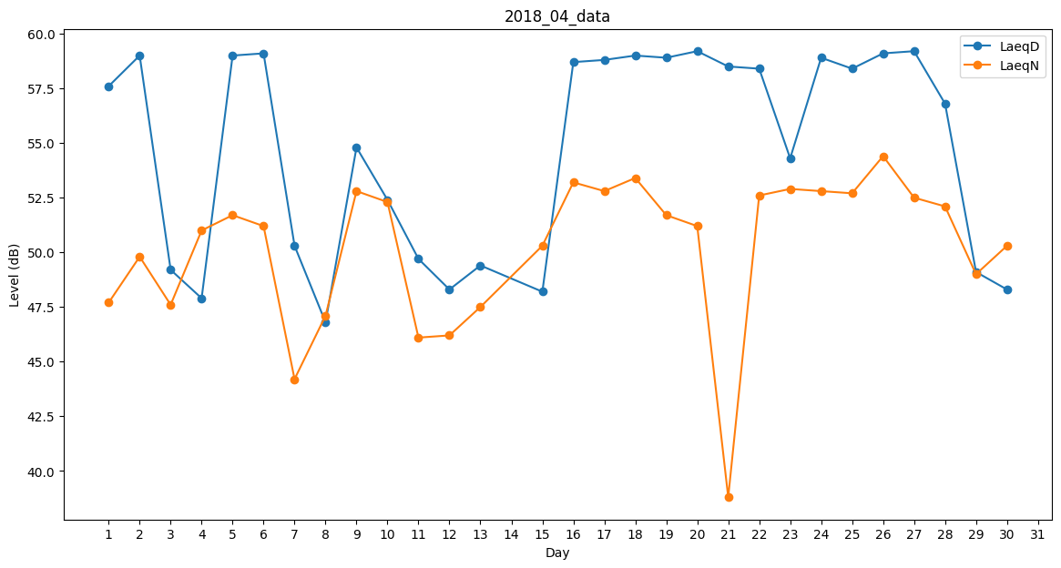
Day | LaeqD | LaeqN
1 | 57.6 | 47.7
2 | 59 | 49.8
3 | 49.2 | 47.6
4 | 47.9 | 51
5 | 59 | 51.7
6 | 59.1 | 51.2
7 | 50.3 | 44.2
8 | 46.8 | 47.1
9 | 54.8 | 52.8
10 | 52.4 | 52.3
11 | 49.7 | 46.1
12 | 48.3 | 46.2
13 | 49.4 | 47.5
14 | 58.1 | 0
15 | 48.2 | 50.3
16 | 58.7 | 53.2
17 | 58.8 | 52.8
18 | 59 | 53.4
19 | 58.9 | 51.7
20 | 59.2 | 51.2
21 | 58.5 | 38.8
22 | 58.4 | 52.6
23 | 54.3 | 52.9
24 | 58.9 | 52.8
25 | 58.4 | 52.7
26 | 59.1 | 54.4
27 | 59.2 | 52.5
28 | 56.8 | 52.1
29 | 49.1 | 49
30 | 48.3 | 50.3

